Sheet1
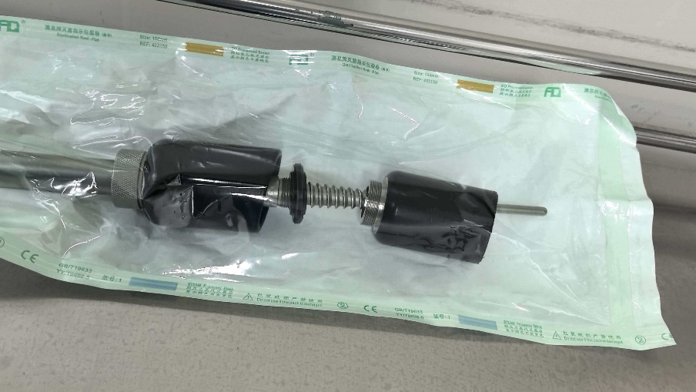
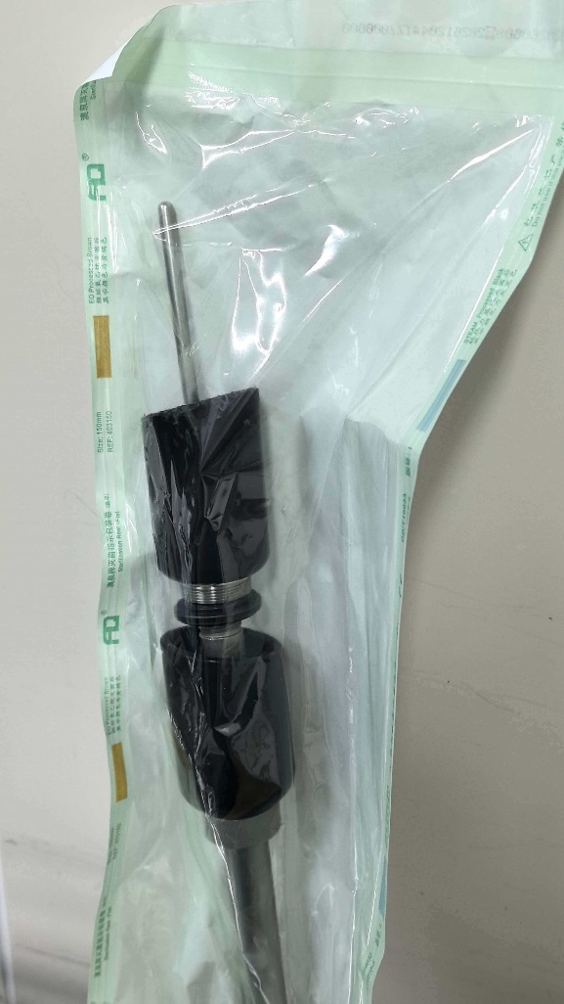
六安市叶集区人民医院 举宫杯（第三次） 采购项目报价单
编号 | 产品名称 | 单位 | 拟购数量 | 生产厂家 | 品牌 | 规格/型号 | 单价（元） | 合计（元） | 医疗器械注册证或备案凭证号 | 备注
1 | 举宫杯 | 个 | 1 |  |  |  |  |  | /
 |  |  |  |  |  | 报价单位（盖章）：
 |  |  |  |  |  | 授权代表签字：
 |  |  |  |  |  | 联系电话：
 |  |  |  |  |  | 日期： 年 月 日
要求： 1、以下空白处可附上产品图片、注册证等简要信息。医学装备部电话：0564-6488025，邮箱YJQRMYYZBB@163.COM。
 | 2、若是安徽省医药集中采购平台挂网产品，并注明流水号且报价不得高于省平台限价。
 | 3、以下图片仅供参考，不推荐品牌。

